Схема сборки
Инструкция по сборке и спецификация Шкаф КЕЙТИ-1 правый /800*2090*569/

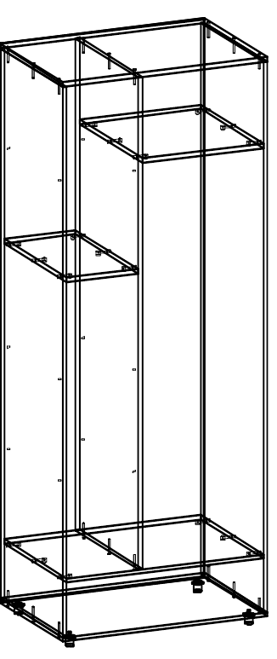
1
 |  |  |  |  |  |  |  | Перед сборкой на правую и левую стойки
 |  |  |  |  |  |  |  | прикрутите направляющие шурупами 3,5х16.
 |  |  |  |  |  |  |  | по намеченным отверстиям.
 |  |  |  |  |  |  |  | Для сборки коркаса расположите детали горизонтально
 |  |  |  |  |  |  |  | на ровной поверхности.
 |  |  |  |  |  |  |  | Соберите корпус с помощью евровинтов 7х50.
 |  |  |  |  |  |  |  | и эксцентриков
 |  |  |  |  |  |  |  | При установке евровинтов возможна регулировка
 |  |  |  |  |  |  |  | деталей относительно друг друга.
 |  |  |  |  |  |  |  | Для этого необходимо установить евровинт в
 |  |  |  |  |  |  |  | отверстие и удерживая детали ровно закрутить его.
 |  |  |  |  |  |  |  | Перед установкой задней стенки установите шкаф на
 |  |  |  |  |  |  |  | ровную поверхность.Выровняйте диагонали корпуса .
 |  |  |  |  |  |  |  | Разница по диагонали допускается до 2мм.
 |  |  |  |  |  |  |  | После выравнивания закрепите заднюю стенку гроздями
 |  |  |  |  |  |  |  | к торцевым деталям отступив от каждого края по 1мм..

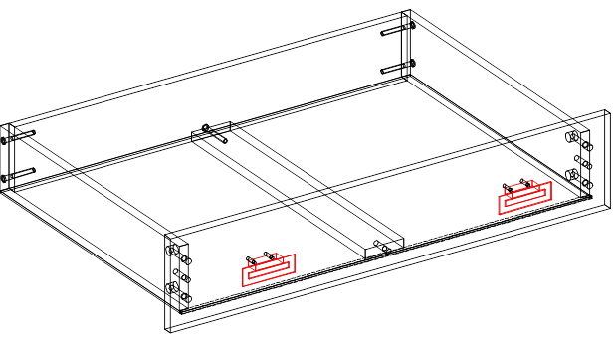
2
 |  |  |  |  |  |  |  | Соберите ящик с помощью евровинтов ,шкантов
 |  |  |  |  |  |  |  | и эксцентриков.
 |  |  |  |  |  |  |  | Задние стенки и боковины стягивают евровинтом.
 |  |  |  |  |  |  |  | Затем прибивается дно гвоздями 1,2х20.
 |  |  |  |  |  |  |  | Между задней стенкой и фасадом ставят планку
 |  |  |  |  |  |  |  | и закрепляют ее еровинтом и шкантом.
 |  |  |  |  |  |  |  | После устанавливается фасад ящика.
 |  |  |  |  |  |  |  | Дно вставляют в паз на фасаде.
 |  |  |  |  |  |  |  | Фасад притягивается эксцентриком к боковинам ящика.
 |  |  |  |  |  |  |  | Установить ручки и затянуть их винтами 4х35.

3

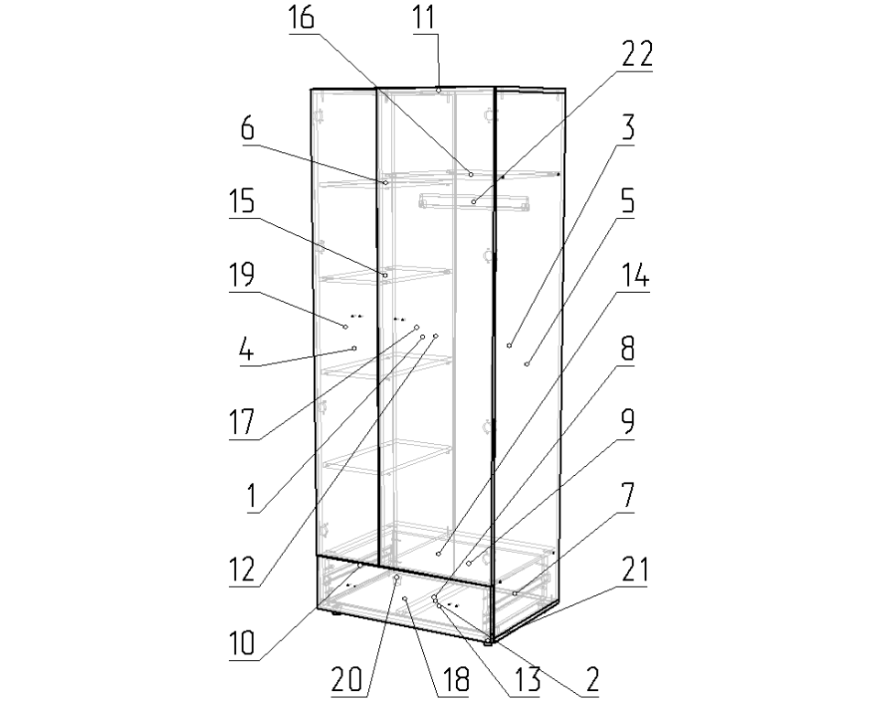
 |  |  |  |  |  |  |  | Установить петли в дверь поместив их
 |  |  |  |  |  |  |  | в отверстия. Убедитесь что торец петли
 |  |  |  |  |  |  |  | перпендикулярен длинной стороне двери.
 |  |  |  |  |  |  |  | Затем закрепите с помощью саморезов 4*16
 |  |  |  |  |  |  |  | На боковой стойке установите ответные планки
 |  |  |  |  |  |  |  | петель и закрепите с помощью саморезов.
 |  |  |  |  |  |  |  | Установить двери.При установке дверей
 |  |  |  |  |  |  |  | необходимо чтобы выточка
 |  |  |  |  |  |  |  | регулировочного винта петли совпадала
 |  |  |  |  |  |  |  | с пазом ответной планки.
 |  |  |  |  |  |  |  | После установки петли в ответную
 |  |  |  |  |  |  |  | планку,.закрепите её винтом
 |  |  |  |  |  |  |  | Прикрутите ручки на дверки.
 |  |  |  |  |  |  |  | Установите штангу для одежды
 |  |  |  |  |  |  |  | Отрегулируйте дверку относительно корпуса,
 |  |  |  |  |  |  |  | так чтобы зазоры между ними были
 |  |  |  |  |  |  |  | по 2-3 мм.
 |  |  |  |  |  |  |  | Далее установить ящики по направляющим и отрегу-
 |  |  |  |  |  |  |  | лировать их относительно шкафа.
 |  |  |  |  |  |  |  | Установить съемные полки на п/д.

 | Детали |  |  |  |  |  | Фурнитура
 | № | Наименование | Размер |  | Кол-во |  | № | Наименование | Размер |  | Кол-во
 | 3 | Стенка задняя правая | 2056 | 493 | 1 | шт | 1 | Винт для ручки |  |  | 8 | шт
 | 1 | Стенка задняя левая | 2056 | 301 | 1 | шт | 2 | Гвоздь | 2 | 20 | 78 | шт
 | 4 | Стойка левая | 2028 | 550 | 1 | шт | 3 | Евровинт | 7 | 50 | 29 | шт
 | 5 | Стойка правая | 2028 | 550 | 1 | шт | 4 | Заглушка для евровинта | венге |  | 18 | шт
 | 12 | Дверь большая | 1831 | 497 | 1 | шт | 5 | Заглушка под минификс | венге |  | 4 | шт
 | 19 | Дверь малая | 1831 | 297 | 1 | шт | 6 | Ключ для евровинта |  |  | 1 | шт
 | 17 | Стойка средняя | 1812 | 550 | 1 | шт | 7 | Минификс-болт стяжечный | 6 | 34 | 4 | шт
 | 11 | Крышка | 800 | 550 | 1 | шт | 8 | Минификс-гайка стяжечная | 15 | 12 | 4 | шт
 | 13 | Дно | 800 | 550 | 1 | шт | 9 | Опора регулируемая | 30 |  | 4 | шт
 | 18 | Фасад ящика | 796 | 220 | 1 | шт | 10 | Петля накладная | 110 |  | 8 | шт
 | 14 | Полка нижняя | 768 | 550 | 1 | шт | 11 | Полкодержатель |  |  | 12 | шт
 | 2 | Дно ящика | 738 | 503 | 1 | шт | 12 | Ручка Валмакс 021-032 | 32 |  | 4 | шт
 | 9 | Стенка ящика задняя | 710 | 170 | 1 | шт | 13 | Шайба пластиковая D4 |  |  | 8 | шт
 | 16 | Полка верхняя | 550 | 472 | 1 | шт | 14 | Шкант |  |  | 3 | шт
 | 15 | Полка | 550 | 280 | 1 | шт | 15 | Штангодержатель овальный |  |  | 2 | шт
 | 6 | Полка съемная | 540 | 278 | 3 | шт | 16 | Шуруп | 3.5 | 16 | 56 | шт
 | 7 | Стенка ящика правая | 500 | 170 | 1 | шт
 | 10 | Стенка ящика левая | 500 | 170 | 1 | шт |  | Направляющие | 500 |  | 1 | шт
 | 8 | Планка ящика | 484 | 70 | 1 | шт |  | Профиль соединительный | 198 |  | 1 | шт
 |  |  |  |  |  |  |  | Штанга овальная | 468 |  | 1 | шт
 |  |  |  |  |  |  |  | Пакет фурнитуры | 400 | 200 | 1 | шт

